วัน,สัปดาห์
บริษัท โตโยต้านนทบุรี ผู้จำหน่ายโตโยต้า จำกัด
ตารางการตรวจเช็คและบำรุงรักษา เครื่องล้างรถอัตโนมัติ เดือน.........................พ.ศ.............
แผนก.......................................สาขา......................
 |  |  |  |  |  |  |  |  |  |  |  |  |  |  |  |  |  |  |  |  |  |  |  |  |  |  | ตำแหน่งที่ตั้ง

ผู้จัดการศูนย์บริการ |  |  | ผช.ผจก. / จนท. หน่วยงานซ่อมบำรุง |  |  |  |  |  |  |  |  |  |  |  |  |  |  |  |  |  |  |  |  |  |  |  | ผู้รับผิดชอบ

ประจำวัน | ลำดับ | รายละเอียดในการตรวจเช็ค ( ภาพประกอบหน้า 3/4 ) |  |  | 1 | 2 | 3 | 4 | 5 | 6 | 7 | 8 | 9 | 10 | 11 | 12 | 13 | 14 | 15 | 16 | 17 | 18 | 19 | 20 | 21 | 22 | 23 | 24 | 25 | 26 | 27 | 28 | 29 | 30 | 31
 | 1 | ทำความสะอาดภายในเครื่อง : กำจัดขยะกรวดทรายที่อยู่ภายในเครื่อง
 | 2 | ตรวจเช็คหัวพ่นน้ำ : มองด้วยตาว่า มีน้ำฉีดออกมาจากหัวฉีดครบทั้งหมดหรือไม่
 | 3 | ตรวจเช็คระดับแชมพูในถังและท่อทาง : ถังบรรจุแชมพูล้างรถ จะต้องมีระดับแชมพู
 |  | ให้เพียงพอต่อการใช้งานในแต่ละวัน ท่อทางที่เป็นสายยางต้องไม่แตกรั่ว
 | 4 | ตรวจสอบการทำงานของเครื่อง : รันเครื่องเปล่าในหมวดออโต้ ก่อนนำรถเข้าล้าง
 |  | เพื่อดูว่าเครื่องทำงานปกติหรือไม่ ถ้ามีอุปกรณ์ชำรุดให้แจ้งหัวหน้างานทันที
ลงชื่อผู้รับผิดชอบ
ลงชื่อผู้ตรวจสอบ ( หัวหน้างาน )

ประจำสัปดาห์ | ลำดับ | รายละเอียดในการตรวจเช็ค ( ภาพประกอบหน้า 3/4 ) |  |  | สัปดาห์ที่ 1 |  |  |  |  |  |  |  | สัปดาห์ที่ 2 |  |  |  |  |  |  |  | สัปดาห์ที่ 3 |  |  |  |  |  |  |  | สัปดาห์ที่ 4
 | 1 | ทำการลอกตะกอนที่อยู่ในรางน้ำใต้เครื่องล้างรถออก และนำไปทิ้งเป็นขยะอันตราย
 | 2 | หล่อลื่นโซ่ลำเรียงด้วยน้ำมันเครื่อง : ใช้แปรงทาที่ข้อโซ่ทุกตัว
 | 3 | ตรวจเช็คหลอดไฟจราจรก่อนเข้าเครื่องและขาออกจากเครื่อง : ไฟเขียว และ ไฟแดง
 |  | ต้องติดครบทุกดวง
ลงชื่อผู้รับผิดชอบ |  |  |  |  | สัปดาห์ที่ 1 ……………………… |  |  |  |  |  |  |  | สัปดาห์ที่ 2 ……………………… |  |  |  |  |  |  |  | สัปดาห์ที่ 3 ……………………… |  |  |  |  |  |  |  | สัปดาห์ที่ 4 ………………….
ลงชื่อผู้ตรวจสอบ (หัวหน้างาน) |  |  |  |  | สัปดาห์ที่ 1 ……………………… |  |  |  |  |  |  |  | สัปดาห์ที่ 2 ……………………… |  |  |  |  |  |  |  | สัปดาห์ที่ 3 ……………………… |  |  |  |  |  |  |  | สัปดาห์ที่ 4 ………………….

ü
û
ข้อปฎิบัติ |  |  |  | สัญลักษณ์ | บันทึกปัญหาที่พบและแนวทางการแก้ไข
1.ต้องตรวจเช็คตามหัวข้อที่กำหนดก่อนเริ่มปฎิบัติงานทุกวัน |  |  |  | ปกติ | วันที่ |  |  |  |  | ปัญหาที่พบ |  |  |  |  |  |  |  |  |  | แนวทางแก้ไข |  |  |  |  |  |  |  |  |  | ผู้บันทึก
2.หากพบว่ามีปัญหาให้แจ้งหัวหน้าช่างทันที |  |  |  | ไม่ปกติ
3.กรณีพบความผิดปกติหรือใช้งานไม่ได้ต้องแขวนป้ายห้ามใช้งาน |  |  |  | แก้ไขแล้ว
และแจ้งหัวหน้าให้รีบดำเนินการแจ้งซ่อมตามขั้นตอน

เอกสารฉบับที่ / วันที่ออกเอกสาร / วันที่มีผลบังคับใช้ : 3 / 20/02/2556 / 01/03/2556 |  |  |  |  |  |  |  |  |  |  |  |  |  |  |  |  |  |  |  |  |  |  |  |  |  |  |  |  |  |  |  | EF-OFF-138

เดือน
บริษัท โตโยต้านนทบุรี ผู้จำหน่ายโตโยต้า จำกัด
ตารางการตรวจเช็คและบำรุงรักษา เครื่องล้างรถอัตโนมัติ พ.ศ.............
แผนก.......................................สาขา......................

ประจำเดือน | ลำดับ | รายละเอียดในการตรวจเช็ค ( ภาพประกอบหน้า 4/4 ) |  | ......ม.ค. | ......ก.พ. | .......มี.ค. |  | ......เม.ย. | ......พ.ค. | ......มิ.ย. | ......ก.ค. | ......ส.ค. | .......ก.ย. | .......ต.ค. | ......พ.ย. |  | ........ธ.ค.
 | 1 | ตรวจสอบระบบแรงเคลื่อนไฟฟ้า ต้องมีแรง 380V 3 เฟสและตรวจวัดกระแสไฟฟ้าที่มอเตอร์
 |  | ให้ได้ตามเนมเพลทที่กำหนดมา
 | 2 | ตรวจสอบระบบไฟฟ้าสายต้องไม่ชำรุด,น็อตยึดสายไฟที่แม็คเนติกส์ต้องแน่นทุกตัว
 | 3 | ตรวจสอบอุปกรณ์ต่างๆ ภายในเครื่อง : เข้าโหมดควบคุมแบบแมนนัวว์แล้วตรวจเช็คอุปกรณ์ต่างๆ
 |  | ตามรหัสทดสอบที่ระบุไว้ในตารางภายในตู้ควบคุม
 | 4 | ตรวจสอบเซ็นเซอร์ในจุดต่างๆ: ต้องสามารถใช้งานได้ทุกตัว
 | 5 | อัดจารบีในจุดที่มีอุปกรณ์ที่เคลื่อนที่ต่าง ๆ และที่ตลับลูกปืน
 | 6 | หล่อลื่นโซ่ส่งกำลังด้วยน้ำมันเครื่องผสมจาระบี
ลงชื่อผู้ตรวจเช็ค (ช่างซ่อมบำรุง)
ลงชื่อผู้ตรวจสอบ (หัวหน้างาน)

ü
û
ข้อปฎิบัติ |  |  | สัญลักษณ์ | บันทึกปัญหาที่พบและแนวทางการแก้ไข
1.ต้องตรวจเช็คตามหัวข้อที่กำหนดก่อนเริ่มปฎิบัติงานทุกวัน |  |  | ปกติ | วันที่ |  |  | ปัญหาที่พบ |  |  |  |  | แนวทางแก้ไข |  |  | ผู้บันทึก
2.หากพบว่ามีปัญหาให้แจ้งหัวหน้าช่างทันที |  |  | ไม่ปกติ
3.กรณีพบความผิดปกติหรือใช้งานไม่ได้ต้องแขวนป้ายห้ามใช้งาน |  |  | แก้ไขแล้ว
และแจ้งหัวหน้าให้รีบดำเนินการแจ้งซ่อมตามขั้นตอน

เอกสารฉบับที่ / วันที่ออกเอกสาร / วันที่มีผลบังคับใช้ : 3 / 20/02/2556 / 01/03/2556 |  |  |  |  |  |  |  |  |  |  |  |  |  |  |  | EF-OFF-138

เจ้าของพื้นที่
บริษัท โตโยต้านนทบุรี ผู้จำหน่ายโตโยต้า จำกัด
รายละเอียดการตรวจเช็คและบำรุงรักษา เครื่องล้างรถอัตโนมัติ
( สำหรับผู้ปฏิบัติงาน )

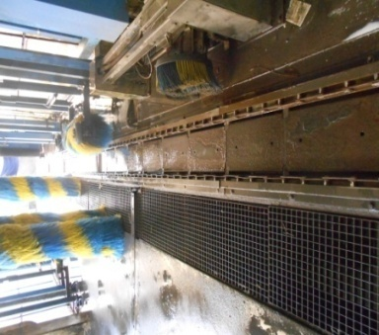
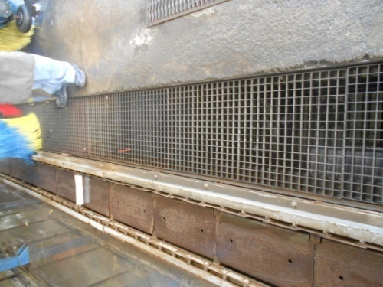
ประจำวัน |  | ประจำสัปดาห์
1.ทำความสะอาดภายในเครื่อง: กำจัดขยะกรวดทรายที่อยู่ภายในเครื่อง | 3.ตรวจเช็คระดับแชมพูในถังและท่อทาง ระดับแชมพูต้อง | 1.ทำการลอกตะกอนที่อยู่ในรางน้ำใต้เครื่องล้างรถออก | 3.ตรวจไฟสัญญาณจราจรทั้งก่อนเข้าเครื่องและหลังออกจากเครื่อง
 | เพียงพอต่อการใช้ในแต่ละวัน และท่อทางต้องไม่ชำรุด |  | ไฟต้องติดครบหใดทุกดวง
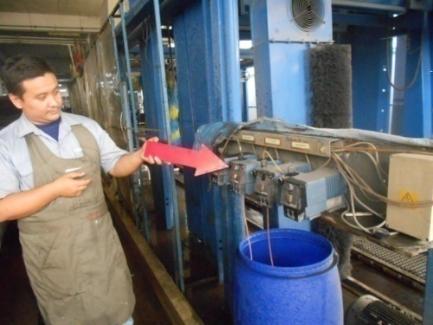
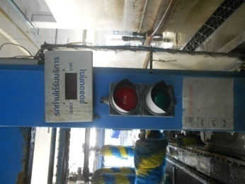
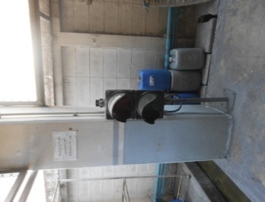

2.หัวพ่นน้ำ : มองด้วยสายตาว่ามีน้ำพ่นออกมาจากหัวพ่นน้ำครบ | 4.ตรวจสอบการทำงานของเครื่อง : รันเครื่องเปล่าในหมวด | 2.หล่อลื่นโซ่ลำเรียงด้วยน้ำมันเครื่อง: ใช้แปรงทาน้ำมันเครื่องไป
ทั้งหมดหรือไม่ | Auto เพื่อดูว่าเครื่องทำงานปกติหรือไม่ | ที่ข้อโซ่ทุกๆตัว
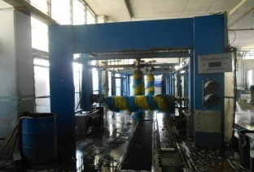
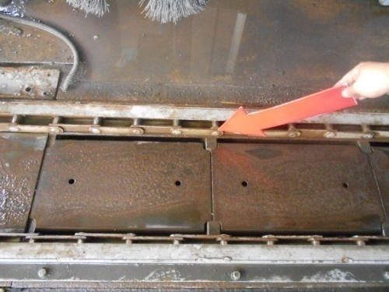

เอกสารฉบับที่ / วันที่ออกเอกสาร / วันที่มีผลบังคับใช้ : 3 / 20/02/2556 / 01/03/2556 |  |  |  | EF-OFF-138

ซ่อมบำรุง
บริษัท โตโยต้านนทบุรี ผู้จำหน่ายโตโยต้า จำกัด
รายละเอียดการตรวจเช็คและบำรุงรักษา เครื่องล้างรถอัตโนมัติ
( สำหรับหน่วยงานซ่อมบำรุง )

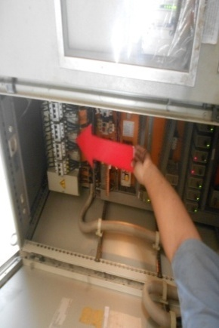
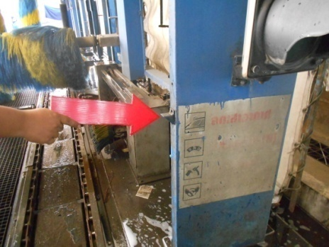
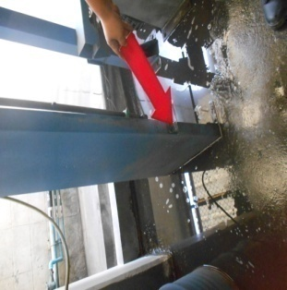
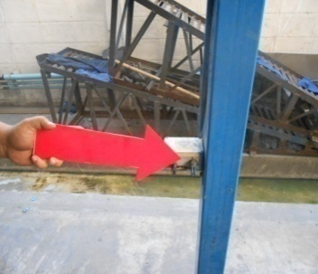
ประจำเดือน
1.ตรวจสอบแรงเคลื่อนไฟฟ้า ต้องได้ 380V ต่อเฟส และวัดกระแสไฟของมอเตอร์ | 4.ตรวจสอบเซ็นเซอร์ต่างๆ ภายในเครื่องล้างรถ
ต้องได้ตามที่ระบุไว้ในเนมเพลท

2.ตรวจสอบระบบไฟฟ้าสายไฟต้องไม่ชำรุดและน็อตยึดสายไฟที่แม็คเนติคส์ต้องขันแน่นทุกตัว | 5.อัดจารบีในจุดที่มีอุปกรณ์เคลื่อนที่ และ ที่ตลับลูกปืน
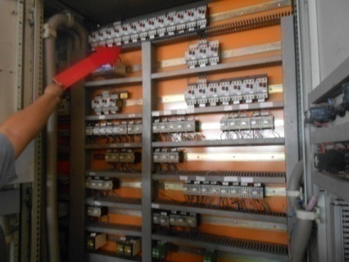
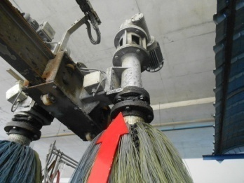
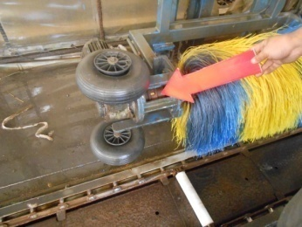
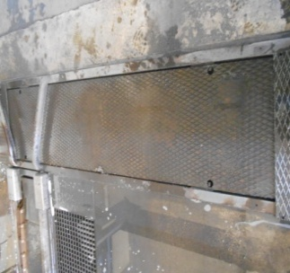
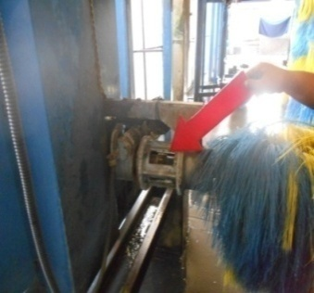

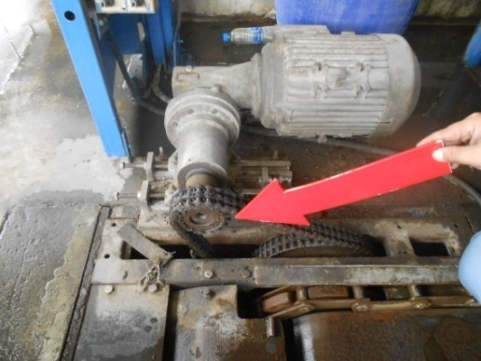
3.ตรวจสอบอุปกรณ์ต่างๆ ภายในเครื่อง โดยเข้าโหมดแมนนัวว์แล้วทดสอบอุปกรณ์ | 6.หล่อลื่นโซ่ส่งกำลังด้วยน้ำมันเครื่องผสมจาระบี
ตามรหัสทดสอบอุปกรณ์
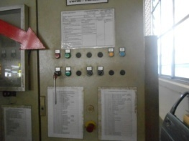
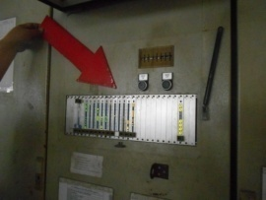

เอกสารฉบับที่ / วันที่ออกเอกสาร / วันที่มีผลบังคับใช้ : 3 / 20/02/2556 / 01/03/2556 |  | EF-OFF-138

